sheet1
㈱家具のオツタカ |  |  |  |  | 御中

月次レポート



 |  |  | 2024/10/01 |  | - | 2024-11-12

出荷ベース

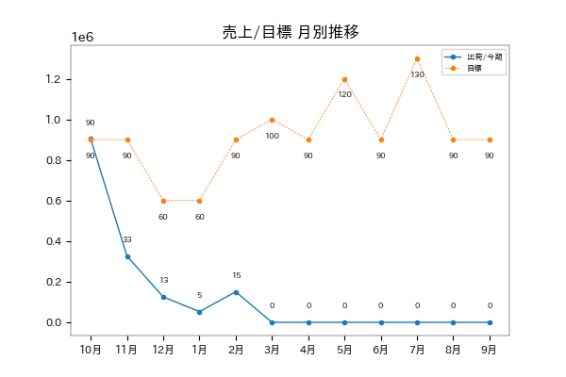

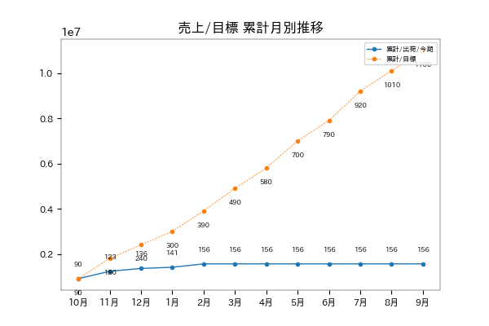

進捗率 | 14.2 % |  |  | 対目標差 |  | -9,441,500

受注ベース

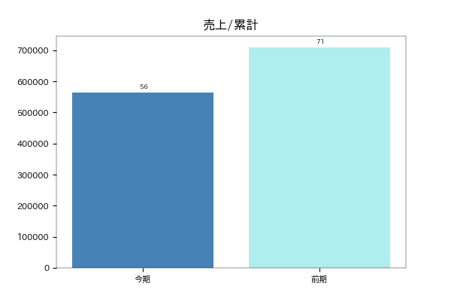

対前年比 | 79.5 % |  |  | 対前年差 |  | -145,650

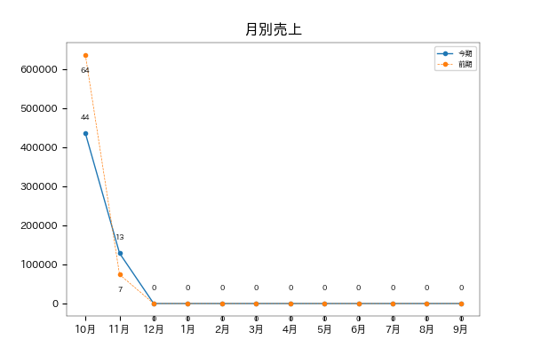

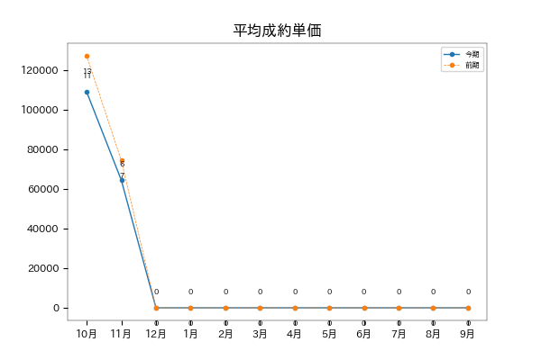

平均単価/今期 | 94,016 |  |  | 平均単価/前期 |  | 118,291

LD比率

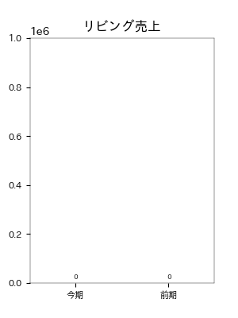
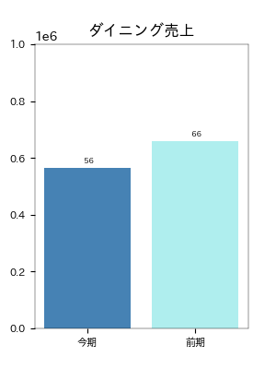

対前年比 | nan % |  |  | 対前年比 |  | 85.6 %
対前年差 | 0 |  |  | 対前年差 |  | -94650
クッション/リビングチェア/リビングテーブル |  |  |  | ダイニングテーブル/ダイニングチェア/ベンチ

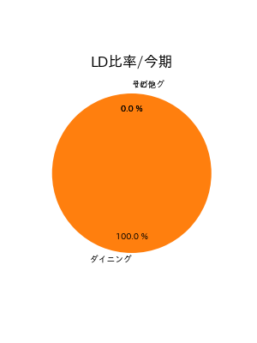
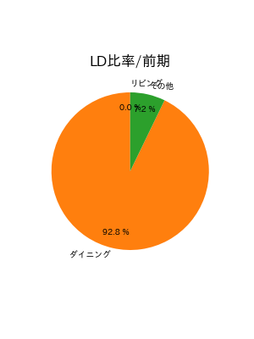

LD別シリーズ別構成比/リビング

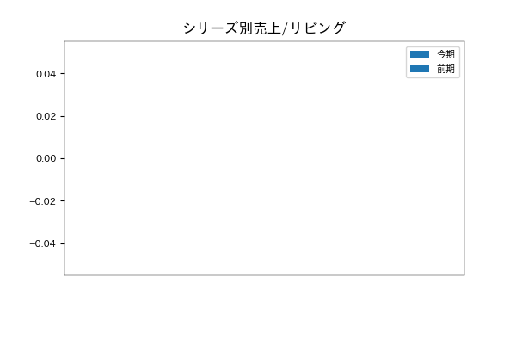




LD別シリーズ別構成比/ダイニング

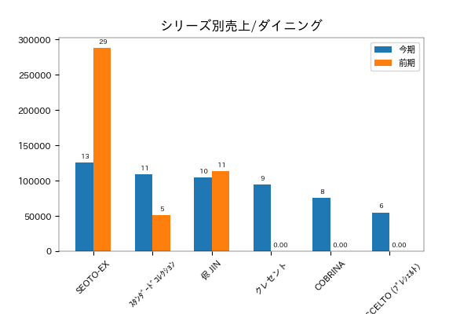

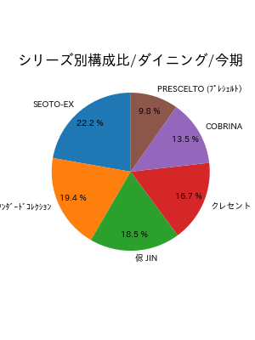
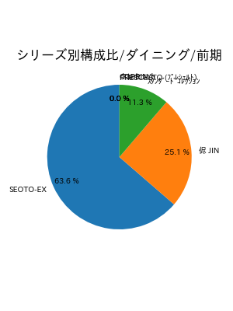

塗色

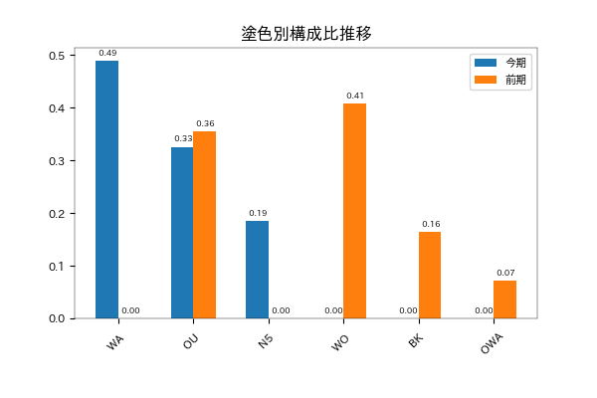

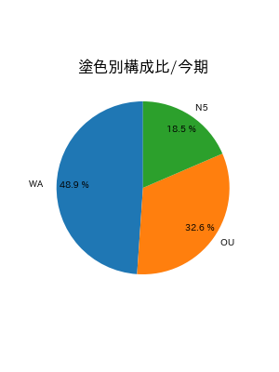
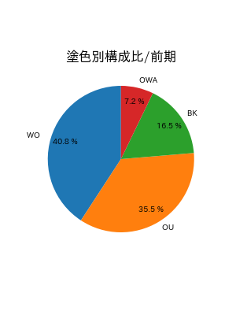

張地

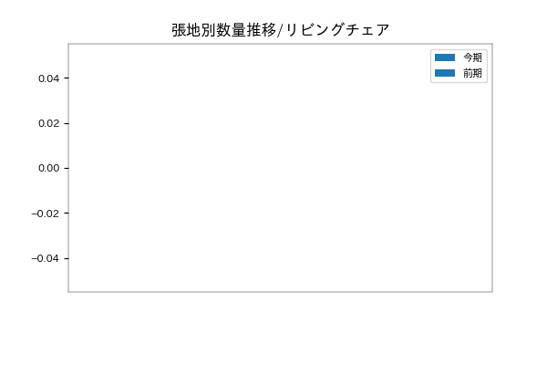




年齢層別分析 |  | 期間 | 2024-05-17 |  | - | 2024-11-08

年齢層別分析（全体）
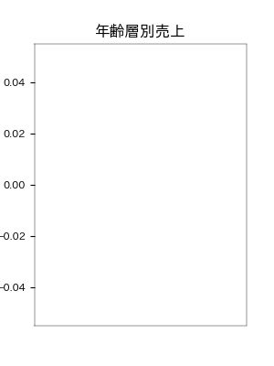


年齢層別分析（リビング）
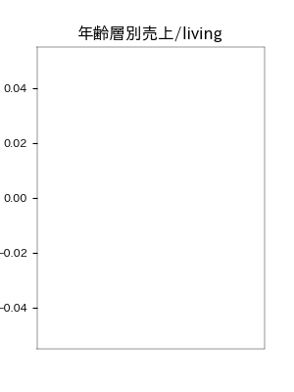


年齢層別分析（ダイニング）
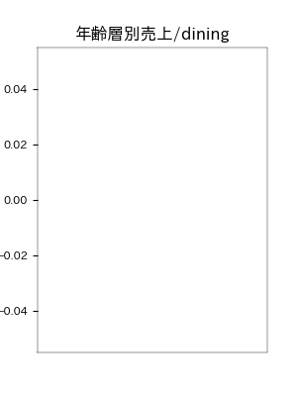


年齢層別分析（30代）

■ リビング

購入実績がありません。

■ ダイニング

購入実績がありません。

年齢層別分析（40代）

■ リビング

購入実績がありません。

■ ダイニング

購入実績がありません。

年齢層別分析（50代）

■ リビング

■ ダイニング

購入実績がありません。

■ 月別年齢層推移
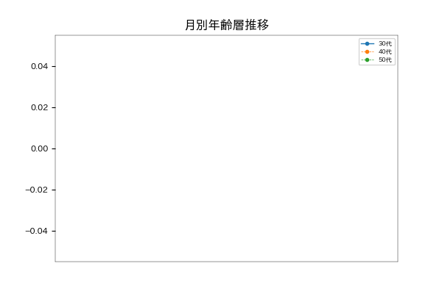

販売員分析 |  | 期間 | 2023-10-1 |  | - | 2024-11-08

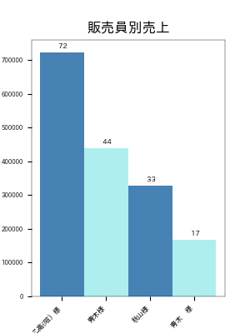
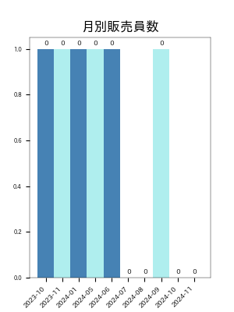
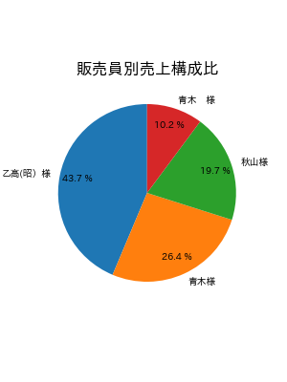

■ 年換算


■ 月別販売者数推移
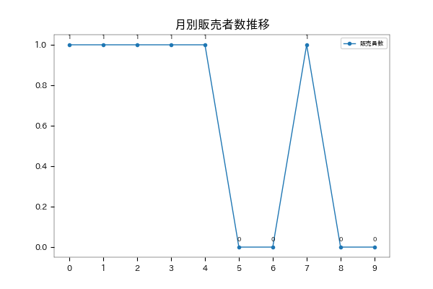

購入実績がありません。

